elektroinstalacije
II. | TROŠKOVNIK ELEKTROINSTALACIJA

Red. br. | Opis | Jed. mjere | Količina | Dobava i ugradnja materijala | Iznos
01. | ELEKTROENERGETSKE INSTALACIJE

 | Napomene: Svaka stavka razdjelnika uključuje izradu radioničkih nacrta, izradu, dobavu, montažu te spajanje opreme u razdjelnik. Za svaki razdjelnik u ponuđenoj cijeni mora biti uključeno i: bakar za sabirnice, POK kanali, metalne natpisne pločice, redne stezaljke, natpisne pločice, kabelske uvodnice, bakrena pletenica za povezivanje razdjelnika na sistem zaštite, izvedbena jednopolna shema u plastičnom omotu, sav potrebni spojni i montažni materijal te ugrađena i spojena električna oprema prema jednopolnoj shemi i troškovniku. Sva oprema u razvodnim ormarima treba biti visoko kvalitetna i pouzdana.

1 | Razdjelnik:
1 | RO
- | Dobava, montaža i spajanje razvodnog ormara oznake RO1,
 | , 2 R ,dimenzija [500x(400)x200mm], tipski testiran prema IEC 60439-1/IEC 61439-1-2.Ormar je slobodnostojeći, metalni, s punim metalnim vratima, sa stupnjem zaštite IP65. Potrebno predvidjeti 20% rezervnog prostora u svrhu budućih nadogradnji. Stavka uključuje sav potreban montažni materijal za potpunu funkcionalnost.
 | OPREMA:
- | Dvopolna strujna zaštitna sklopka 40/0.03A tip kao: Četveropolna strujna zaštitna sklopka 40/0.03A | kom | 1.00
- | Jednopolni minijaturni automatski prekidač B10A prekidne moći 10kA - IEC60947-2 tip kao: Jednopolni minijaturni automatski prekidač B10A prekidne moći 10kA - IEC60947-2 | kom | 4.00
- | Tropolni minijaturni automatski prekidač B16A prekidne moći 10kA - IEC60947-2 tip kao: Tropolni minijaturni automatski prekidač C10A prekidne moći 10kA - IEC60947-2 | kom | 2.00
- | Jednopolni minijaturni automatski prekidač B16A prekidne moći 10kA - IEC60947-2 tip kao: Jednopolni minijaturni automatski prekidač B16A prekidne moći 10kA - IEC60947-2 | kom | 6.00
- | Sva potrebna montažna i spojna oprema potrebna za ugradnju specificirane opreme u ormare do njegove pune fukcionalnosti; sabirnice, igličaste sabirnice, redne stezaljke, sabirnice nule i zemlje, spojni vodovi, P/F vodiči, izolatori, natpisi i natpisne pločice oznaka otporne na vlagu i prljavštinu, perforirane PVC kanalice, POK kanali, pinovi, uvodnice i ostali sitni spojni i montažni materijal, potreban do potpunog opremanja ormara, uključujući i plexi pokrov sa slijepim ispunama, ispitni list ormara i metalna pločica oznake sukladnosti. Svu opremu i kabele kvalitetno označiti. Kabele izvesti na rednim stezaljkama | kpl. | 1.00
- | Doprema, unošenje i povezivanje ormara s kablovima na objektu, sa ispitivanjem i izdavanjem atesta: | kpl. | 1.00
- | Vrijednosti struje pojedinih prekidača potrebno je uzeti s već uračunatim potencijalnim "derating" faktorom
 | UKUPNO Razdjelnik | kompl | 1.00 |  | 0.00

2 | Dobava i polaganje cijevi, izrada potrebnih šliceva u betonu, zidovima od betona i sl. (cca. 20% ukupne duljine cijevi) za postavljanje elektroinstalacijskih plastičnih cijevi, otpornih na pritisak, udarce. Stavkom obuhvatiti sav potrebni spojni i monažni materijal i spojnice, nosači, kutije, koljena, obujmice, kolčaci, pera itd za el.instalacije u betonu, knauf zidovima i sl. za potpuno funkcioniranje. Cijevi su predviđene za jaku i slabu struju u betonskim ili knauf zidovima i sl.
 | Instalacijska savitljiva cijev za beton d 32-50 mm | m | 50.00 |  | 0.00
 | Instalacijska savitljiva cijev za beton d 25-32 mm | m | 50.00 |  | 0.00
 | Instalacijska savitljiva cijev za beton d 16-25 mm | m | 50.00 |  | 0.00

3 | Dobava i polaganje cijevi zajedno s razvodnim kutijama veličine do 100×100 mm, te spojnim i montažnim elementima.
 | Instalacijska tvrda PNT cijev 23 mm | m | 30.00 |  | 0.00
 | Instalacijska tvrda PNT cijev 16 mm | m | 30.00 |  | 0.00

4 | Dobava vodova i kabela, polaganje po već pripremljenim trasama ili elementima razvoda i spajanje.
 | NYY 5x6mm2 | m | 80.00 |  | 0.00
 | NYM-J 3x2,5mm2 | m | 200.00 |  | 0.00
 | NYM-J 3x1,5mm2 | m | 150.00 |  | 0.00

5 | Dobava, montaža u zid i spajanje kompleta instalacijskih sklopki i priključnica. Svaka stavka podrazumijeva sljedeće elemente: - ugradna kutija za šuplji zid - nosivi okvir - plastična pokrovna pločica Napomena: Točan broj utičnica treba utvrditi nakon dostave interijera . Priključnice koje su u podnim kutijama specificirane su zajedno sa kutijama. Prije dobave instalacijskog materijala obvezno je konzultirati glavnog projektanta (u vezi tipova i boja opreme, detaljima montaže i sl., vezano na projekt unutarnjeg uređenja). Sve priključnice izložene pogledu su prema odabiru projektanta interjera i investitora, dok su skrivene, te one u tehničkim prostorima u bijeloj boji (proizvođač u dogovoru s Naručiteljem).
 | Obična sklopka 10 A, 230 V, | kom | 3.00 |  | 0.00
 | Priključnica, 16A, bijela | kom | 3.00 |  | 0.00
 | Priključnica, 16A, s poklopcem, IP44, bijela | kom | 0.00 |  | 0.00
 | priključnica RJ45, cat. 6, jednostruka, (1 modul) | kom | 0.00 |  | 0.00

6 | Dobava, montaža u parapetni kanal u sklopu namještaja i spajanje kompleta instalacijskih priključnica. Svaka stavka podrazumijeva sljedeće elemente: - parapetni kanal instalacijski - 1 m - ugradna kutija za parapetni kanal - nosivi okvir Napomena: Točan broj utičnica treba utvrditi nakon dostave interijera l. Priključnice koje su u podnim kutijama specificirane su zajedno sa kutijama. Prije dobave instalacijskog materijala obvezno je konzultirati glavnog projektanta (u vezi tipova i boja opreme, detaljima montaže i sl., vezano na projekt unutarnjeg uređenja). Sve priključnice izložene pogledu su prema odabiru projektanta interjera i investitora, dok su skrivene, te one u tehničkim prostorima u bijeloj boji (proizvođač u dogovoru s Naručiteljem).
 | Priključnica, 16A, bijela | kom | 24.00 |  | 0.00
 | priključnica RJ45, cat. 6, jednostruka, (1 modul) | kom | 16.00 |  | 0.00

 | Elektroenergetske instalacije |  | UKUPNO |  | 0.00

02. | INSTALACIJA KOMUNIKACIJA

2.1 | Pasivni dio mreže

 | Napomena: Sve stavke uključuju dobavu, montažu i spajanje. Mrežne priključnice specificirane su u energetskom dijelu ovoga troškovnika.
...
1 | Elektroenergetske instalacije |  |  |  | 0.00
4 | Rasvjeta |  |  |  | 0.00
5 | Mjerenja i ispitivanja |  |  |  | 0.00
UKUPNO |  |  |  |  | 0.00

UKUPNO S PDV-om |  |  |  |  | 0.00

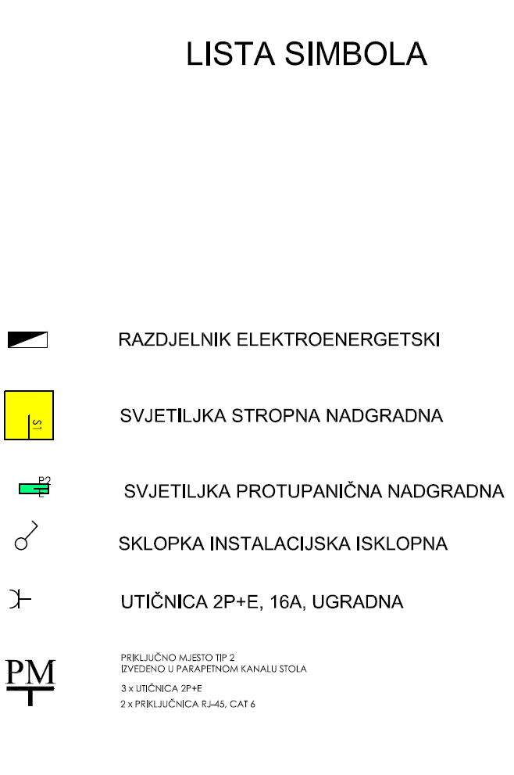

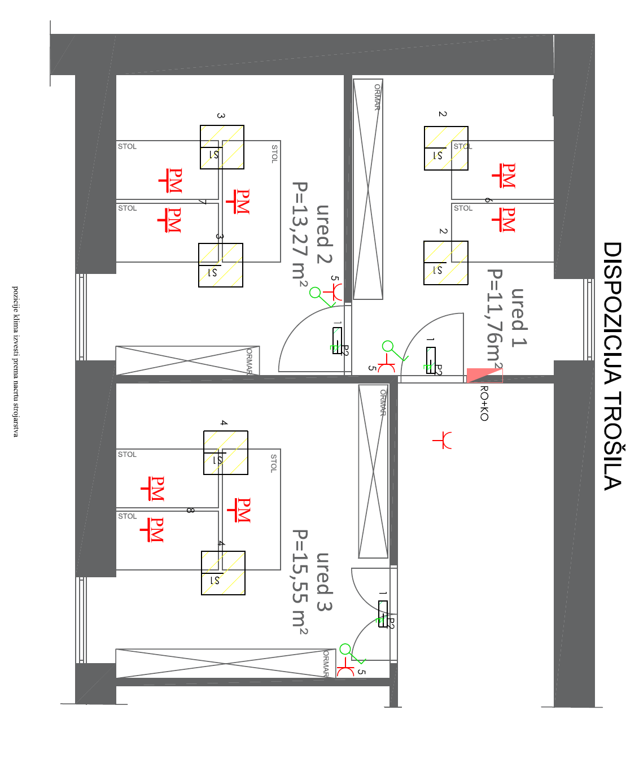

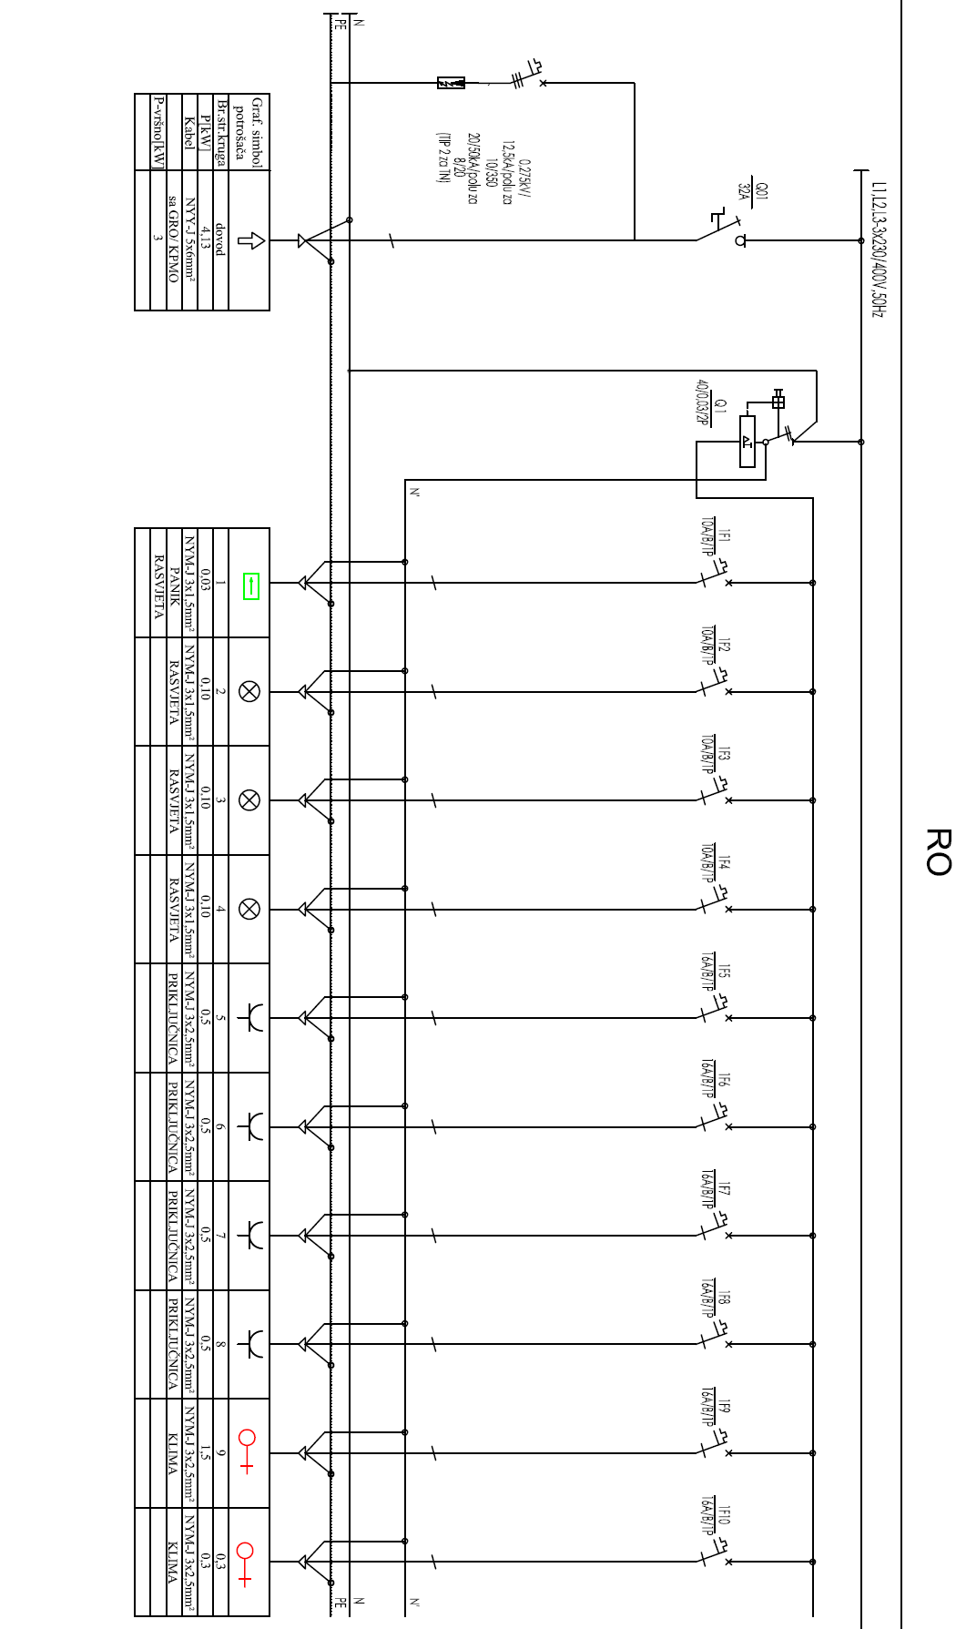

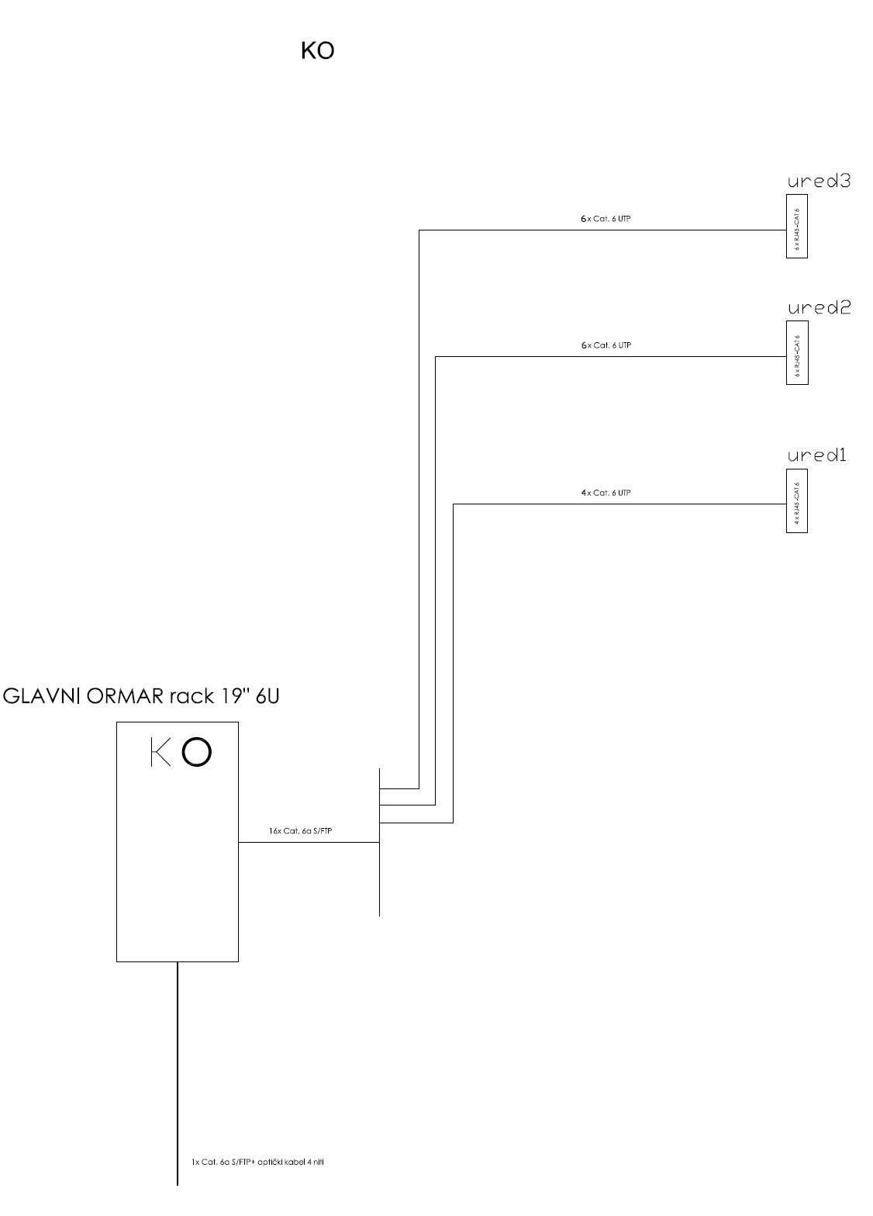

foto
Idejno rješenje tlocrt:

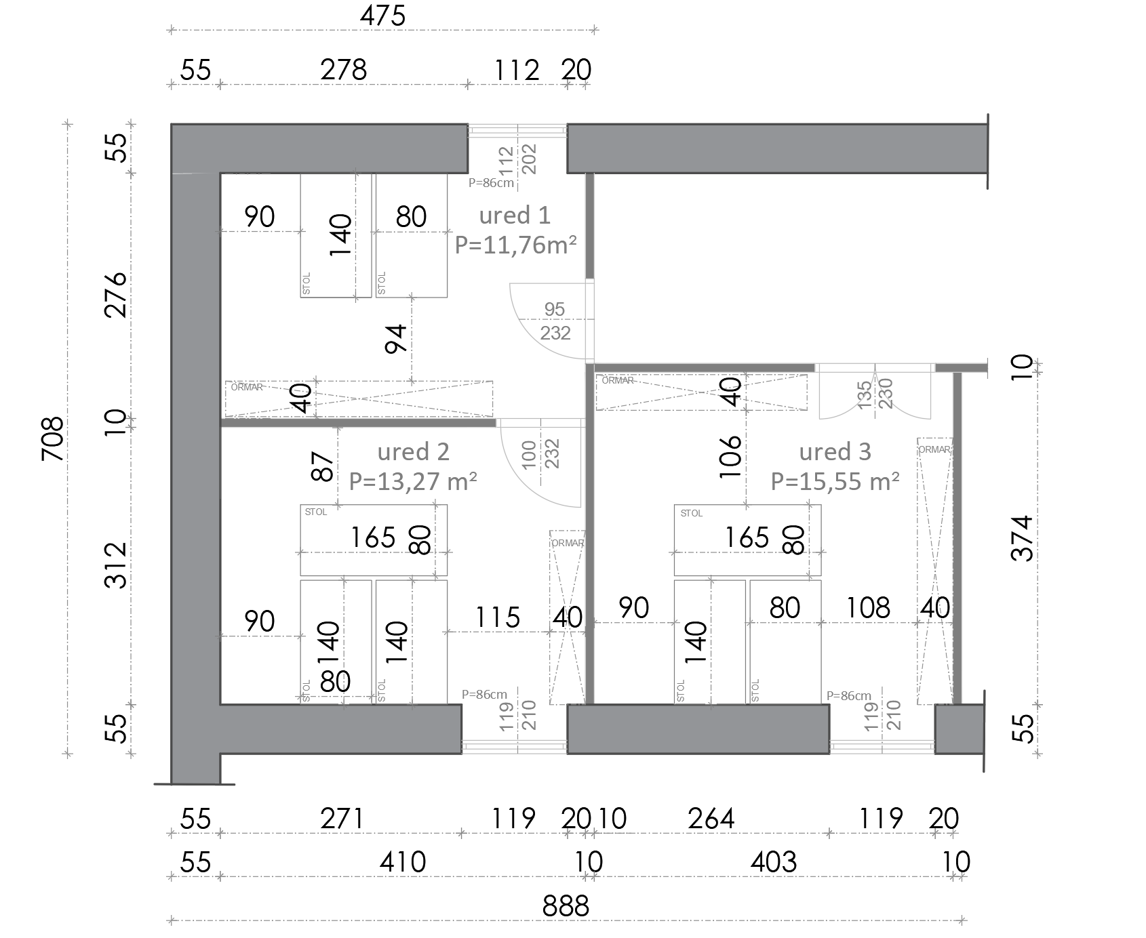

Fotografije postojećeg stanja:

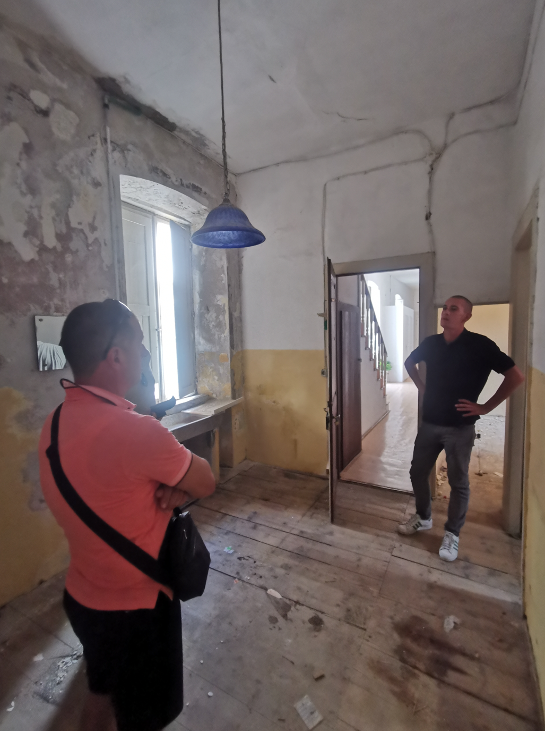

Fotografije postojećeg stanja:

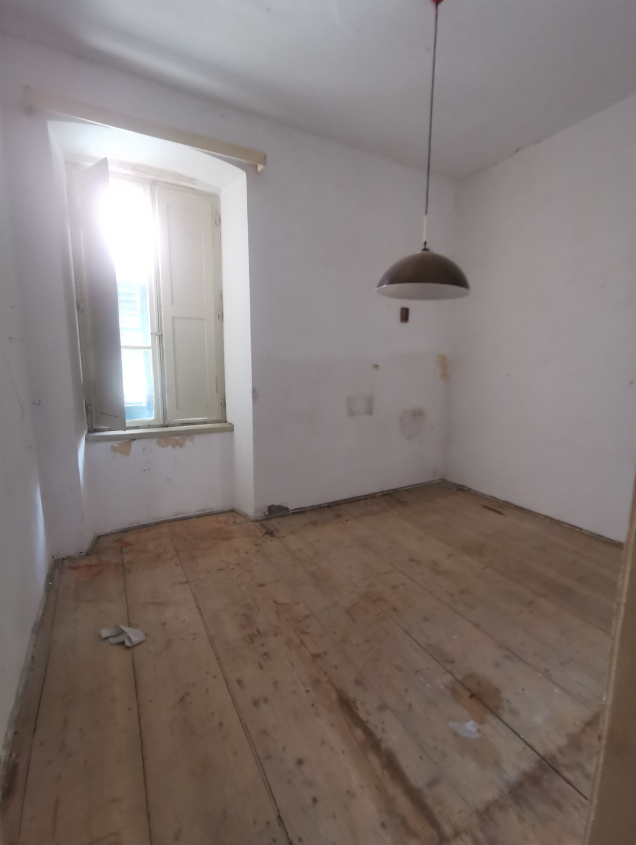

Fotografije postojećeg stanja:

